CONSOLIDADO EVAL PROV
 |  | EVALUACION DE PROVEEDORES Y CONTRATISTAS |  |  |  | EC-LG-F-05 REV-3 AGOSTO 2024

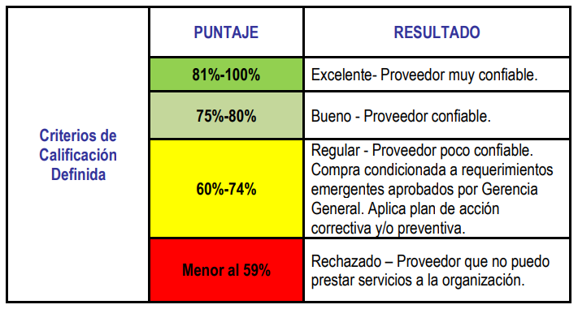
# | Proveedores | Criticidad | CALIFICACION EN CUMPLIMIENTO DOCUMENTAL | %SATISFACCION POR COMPRA O ADQUISICION DE SERVICIO | PROMEDIO POR PROVEEDOR | RESULTADO
2 | AG SOLUCIONES INDUSTRIALES | CRITICO | 100.00% | 100% | 100.00% | EXCELENTE
3 | AGRA S.A | CRITICO | 92.86% | 60% | 76.43% | BUENO
6 | AMCREFLEX CIA LTDA | CRITICO | 85.71% | 100% | 92.86% | EXCELENTE
8 | CATERMAK | CRITICO | 100.00% | 93% | 96.67% | EXCELENTE
13 | DC CAUCHOS REINOSO TONATO SIXTO ABELARDO | CRITICO | #N/A | 100% | #N/A | #N/A
15 | DICOMTEK | CRITICO | 100.00% | 93% | 96.67% | EXCELENTE
22 | EL RULIMAN | CRITICO | 100.00% | 100% | 100.00% | EXCELENTE
24 | ELECTROREPUESTOS N.G | CRITICO | 64.29% | 100% | 82.14% | EXCELENTE
25 | FEDOCOM | CRITICO | 92.86% | 100% | 96.43% | EXCELENTE
27 | FRANCISCO ANDRES MOROMENACHO | CRITICO | 100.00% | 73% | 86.67% | EXCELENTE
28 | GARGOY SEGURIDAD CIA LTDA | CRITICO | 100.00% | 93% | 96.67% | EXCELENTE
30 | GEOCONCRET | CRITICO | 92.86% | 100% | 96.43% | EXCELENTE
33 | GUAMAN CARRILLO DARWIN FERNANDO | CRITICO | 100.00% | 100% | 100.00% | EXCELENTE
34 | HERSOL | CRITICO | 92.86% | 100% | 96.43% | EXCELENTE
45 | INDUGAS | CRITICO | #N/A | 100% | #N/A | #N/A
50 | LIDESER | CRITICO | 100.00% | 100% | 100.00% | EXCELENTE
53 | MIDSTREAM | CRITICO | #N/A | 100% | #N/A | #N/A
54 | M&B DRILLING | CRITICO | 92.86% | 73% | 83.10% | EXCELENTE
55 | MINECORE | CRITICO | 92.86% | 100% | 96.43% | EXCELENTE
57 | NEUMAC | CRITICO | 92.86% | 93% | 93.10% | EXCELENTE
61 | PUERTO DEL PACÍFICO S.A | CRITICO | #N/A | 100% | #N/A | #N/A
62 | RA MOTORS | CRITICO | 88.89% | 100% | 94.44% | EXCELENTE
70 | TAPICARPAS CALI | CRITICO | 92.86% | 100% | 96.43% | EXCELENTE
69 | TRANSPORMOLINA | CRITICO | 92.31% | 0% | 46.15% | RECHAZADO
71 | VALLEJOS ERAZO JONNY JAVIER | CRITICO | 85.71% | 100% | 92.86% | EXCELENTE
72 | VEPAMIL | CRITICO | #N/A | 100% | #N/A | #N/A
69 | VETAMINING SERVICES VETAMINING CIA.LTDA | CRITICO | 100.00% | 100% | 100.00% | EXCELENTE

INF CALIF PROVE SERV
 | EVALUACION DE PROVEEDORES Y CONTRATISTAS |  |  |  |  | EC-LG-F-05 REV-3 AGOSTO 2024

PROVEEDOR | AG SOLUCIONES INDUSTRIALES |  | PERIODO DE CALIFICACION |  | ENERO 2024 - JUNIO 2024
TIPO DE SERVICIO | MANGUERAS, CODOS, TES, ACCESORIOS HIDRÁULICOS

MATRIZ DE REQUISITOS (DOCUMENTAL) | % CUMPLIMIENTO PARAMETROS DE MATRIZ DE REQUISITOS (DOCUMENTAL) | 100%
CALIFICACION EN SATISFACCION AL CLIENTE | % CUMPLIMIENTO PARAMETROS DE ENCUESTA DE SATISFACCIÓN SERVICIO AL CLIENTE | 100%

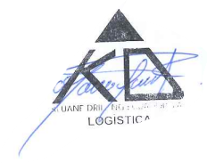
 |  |  | CALIFICACION GLOBAL POR PROVEEDOR | 100.0%
 |  |  |  | EXCELENTE

FIRMA PROVEEDOR |  | FIRMA RESPONSABLE AREA LOGISTICA
AG SOLUCIONES INDUSTRIALES |  | CRISTINA SALVADOR

